Deutsch
Berechne Trägheitsmoment und Rotationsenergie einer Vollwelle mit 4 verschiedenen Durchmesseren
nur in gelben Felder schreiben
Das Gesamtgewicht und Abmessungen sind bekannt. |  |  |  |  |  |  |  |  | Abmessungen und spezifisches Gewicht sind bekannt

Ergebnis Trägheitsmoment: |  |  |  | 1.23750 | kgm² |  |  |  | Ergebnis Trägheitsmoment: |  |  |  | 1.80590 | kgm²
Rotationsenergie bei 100km/h |  |  |  | 21.22 | kJ | erster Durchmesser wird als Lauffläche genommen |  |  | Rotationsenergie bei 100km/h |  |  |  | 42.86 | kJ
nur in den gelben Feldern schreiben |  |  |  |  |  |  |  |  | nur in den gelben Feldern schreiben
1 | 2 | 3 | 4 |  |  |  | spez. Gewichte |  | 1 | 2 | 3 | 4
Durchmesser [mm] |  |  |  | Gesamtgewicht [kg] |  |  |  | kg/m³ | Durchmesser [mm] |  |  |  | Gesamtgewicht [kg]
300 |  |  |  | 110 | kg |  | Stahl C 15 | 7850 | 255 | 350 | 0 | 0 | 155.50821 | kg
Länge [mm] |  |  |  | spez. Gewicht [kg/m³] |  |  | Stahl C 35 | 7840 | Länge [mm] |  |  |  | spez. Gewicht [kg/m³]
90 |  |  |  | 7840 | kg/m³ |  | Stahl C 60 | 7830 | 200 | 100 | 55 | 0 | 7840 | kg/m³
Ergebnis Einzelvolumen[m³] |  |  |  | Volumen |  |  | 41Cr4 | 7840 | Ergebnis Einzelvolumen[m³] |  |  |  | Volumen
0.00636 | 0.00000 | 0.00000 | 0.00000 | 0.00636 | m³ |  | X10Cr13 | 7750 | 0.01021 | 0.00962 | 0.00000 | 0.00000 | 0.01984 | m³
Ergebnis Einzelgewichte [kg] |  |  |  | Gewicht |  |  | Eisen | 7870 | Ergebnis Einzelgewichte [kg] |  |  |  | Gewicht
110.00000 | 0.00000 | 0.00000 | 0.00000 | 110.00000 | kg |  |  |  | 80.07857 | 75.42964 | 0.00000 | 0.00000 | 155.50821 | kg
Ergebnis Einzelträgheitsmomente [kgm²] |  |  |  | Trägheitsmoment |  |  | english version |  | Ergebnis Einzelträgheitsmomente [kgm²] |  |  |  | Trägheitsmoment
1.23750 | 0.00000 | 0.00000 | 0.00000 | 1.23750 | kgm² |  |  |  | 0.65089 | 1.15502 | 0.00000 | 0.00000 | 1.80590 | kgm²

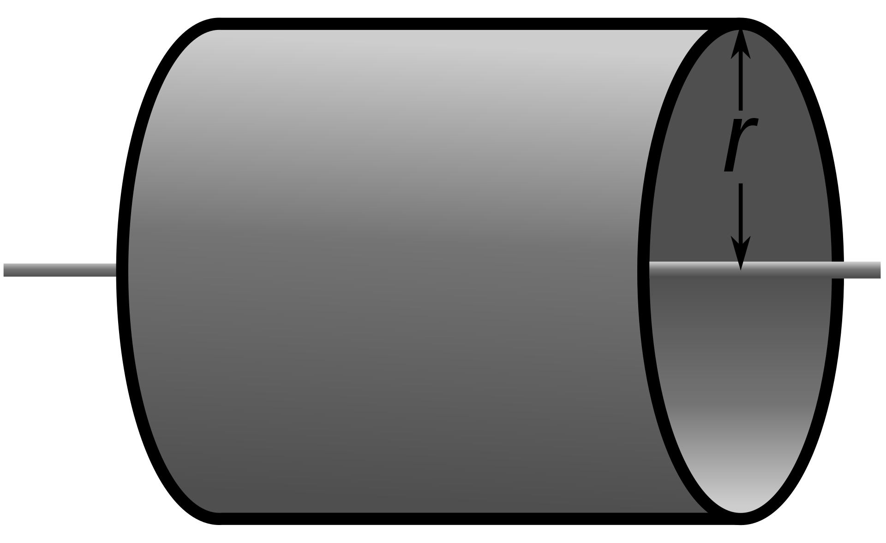
Rollendrehzahl = Lagerdrehzahl |  |  |  |  |  |  |  |  |  |  | Quelle: Wikipedia
Durchmesser Lauffläche |  |  |  | 255 | mm |  |  |  |  |  | Ein Vollzylinder der um seine Symmetrieachse dreht
gewünschte max. Geschwindigkeit |  |  |  | 170 | km/h |  |  |  |  |  | I = 1/2 * mr²
Rollen/Lagerdrehzahl |  |  |  | 3,537 | U/min |  |  |  |  |  | Iges = I1 + I2 + I3.......

